MurosHorizontales
Subterraneo |  |  |  |  | Primer Piso |  |  |  | Segundo Piso |  |  |  | Piso Tipo
Eje H | Eje V1 | Eje V2 | Dimencion |  | Eje H | Eje V1 | Eje V2 | Dimencion | Eje H | Eje V1 | Eje V2 | Dimencion | Eje H | Eje V1 | Eje V2 | Dimencion
C | 3 | 5 | 5.4 |  | C | 3 | 5 | 5.4 | C | 2 | 5 | 5.9 | C | 2 | 5 | 5.9
G | 3 | 5 | 5.4 |  | I | 3 | 5 | 5.4 | G | 2 | 5 | 5.9 | G | 2 | 5 | 5.9
I | 3 | 5 | 5.4 |  | J-1 | 3 | 4 | 2.67 | I | 2 | 5 | 5.9 | I | 2 | 5 | 5.9
J-1 | 3 | 4 | 2.68 |  | D | 7 | 11 | 5.76 | L | 3 | 11 | 1.43 | D | 7 | 11 | 5.76
D | 7 | 12 | 10.76 |  | E | 7 | 10 | 5.46 | D | 7 | 11 | 5.76 | E | 7 | 11 | 5.76
E | 7 | 10 | 5.46 |  | H | 7 | 10 | 5.46 | E | 7 | 11 | 5.76 | J | 7 | 11 | 5.76
H | 7 | 10 | 5.46 |  | J | 7 | 11 | 5.76 | J | 7 | 11 | 5.76 | H | 7 | 11 | 2.33
J | 7 | 10 | 5.46 |  | J-2 | 8 | 11 | 5.25
J-2 | 8 | 10 | 5.25
LB | 12 | 13 | 3.55
N | 1 | 13 | 26.4
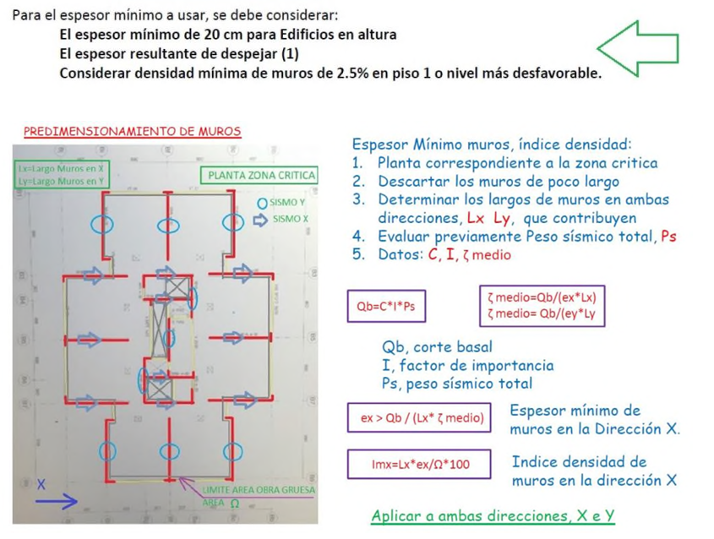

C | 0.1 | -
I | 1 | -
P | 9,289 | tonf
CIP | 928.9149 | tonf

tau | 80 | tonf/m^2

Omega | 2.5 | -

Info | Lx [m] | ex (formula) [m] | ex prop | Area en planta (Ω) [m^2] | Imx
Subterraneo | 81.22 | 0.14296277087 | 0.3 | 1146.13 | 2.1%
Primer Piso | 41.16 | 0.28210486516 | 0.25 | 319.93 | 3.2%
Segundo Piso | 36.41 | 0.31890788932 | 0.35 | 322.53 | 4.0%
Piso Tipo | 37.31 | 0.31121512329 | 0.2 | 349.33 | 2.1%

